Solicitud gráfica
 | Área: | Ciencias Naturales |  |  | Fecha:
 | Grado: | 7 |  |  | 2016-02-16
 | Título del tema: | Los elementos químicos |  |  | ¿Cuaderno de estudio o recurso? | Cuaderno de Estudio
 | Editor: | DIANA GARCIA

 | Código guión o recurso: | CN_07_09_CO | ← Para determinar este código, visite la hoja de Ayuda
 |  |  |  |  | ESPECIFICACIÓN DE ARCHIVOS A ENTREGAR
Núm. | Archivo Shutterstock o ruta en web | Imagen para: | Tipo | Formato | Nombre imagen SMALL | Tamaño imagen SMALL | Nombre imagen ZOOM | Tamaño imagen ZOOM | Descripción | Observaciones
IMG01 | 3 ESO/Física y química /Los elementos químicos / ¿Qué es un elemento químico? | Cuaderno de Estudio | Ilustración | Horizontal | CN_07_09_CO_IMG01_small | 526 x 370 px | CN_07_09_CO_IMG01_zoom | 800 x 600 px | Fotos de materia | 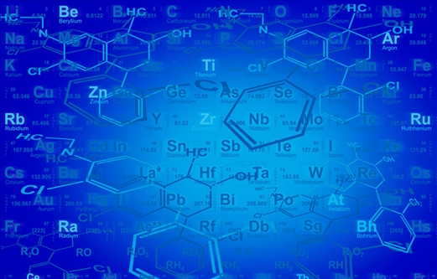
IMG02 | 3 ESO/Física y química /Los elementos químicos / ¿Qué es u elemento químico?/los isótopos de un elemento | Cuaderno de Estudio | Ilustración | Horizontal | CN_07_09_CO_IMG02_small | 526 x 370 px | CN_07_09_CO_IMG02_zoom | 800 x 600 px | Los isótopos del hidrógeno
IMG03 | http://conocemasacercadequimica.blogspot.com.co/2013/06/johann-wolfgang-dobereiner-quimico.html | Cuaderno de Estudio | Ilustración | Horizontal | CN_07_09_CO_IMG03_small | 526 x 370 px | CN_07_09_CO_IMG03_zoom | 800 x 600 px | Triada de Döbereiner | ILUSTRAR
IMG04 | 3º/Física y química/ Los elementos químicos / El sistema periódico/ La clasificación de los elementos químicos | Cuaderno de Estudio | Ilustración | Horizontal | CN_07_09_CO_IMG04_small | 526 x 370 px | CN_07_09_CO_IMG04_zoom | 800 x 600 px | El tornillo telúrico | 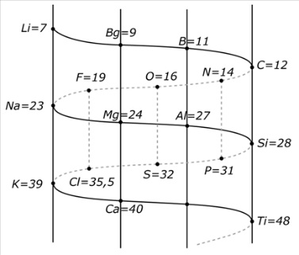
IMG05 | http://www3.uah.es/vivatacademia/anteriores/n91/docencia.htm | Cuaderno de Estudio | Ilustración | Horizontal | CN_07_09_CO_IMG05_small | 526 x 370 px | CN_07_09_CO_IMG05_zoom | 800 x 600 px | TABLA PERIODICA Dimitri Mendeléiev. | 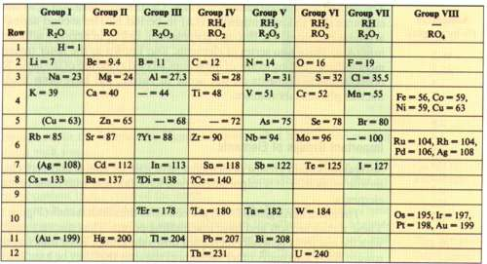
IMG06 | La tabla periódica | Cuaderno de Estudio | Ilustración | Horizontal | CN_07_09_CO_IMG06_small | 526 x 370 px | CN_07_09_CO_IMG06_zoom | 800 x 600 px | La tabla periódica | 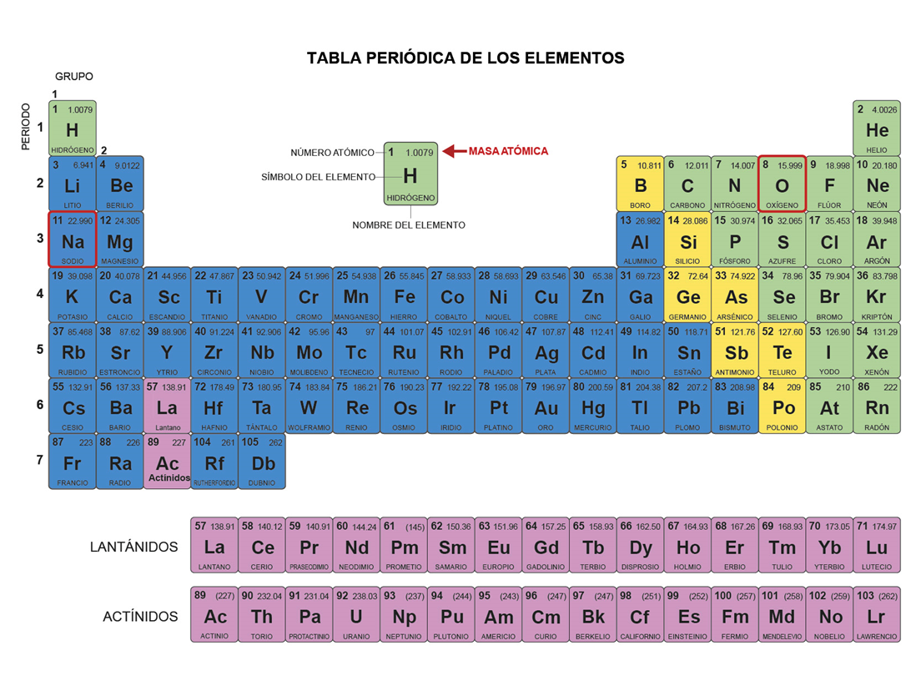
IMG07 | http://www.100ciaquimica.net/tabla/volumen.htm | Cuaderno de Estudio | Ilustración | Horizontal | CN_07_09_CO_IMG07_small | 526 x 370 px | CN_07_09_CO_IMG07_zoom | 800 x 600 px | El radio atómico | 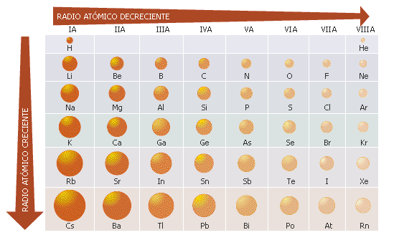
IMG08 | ILUSTRAR | Cuaderno de Estudio | Ilustración | Horizontal | CN_07_09_CO_IMG08_small | 526 x 370 px | CN_07_09_CO_IMG08_zoom | 800 x 600 px | La electronegatividad | 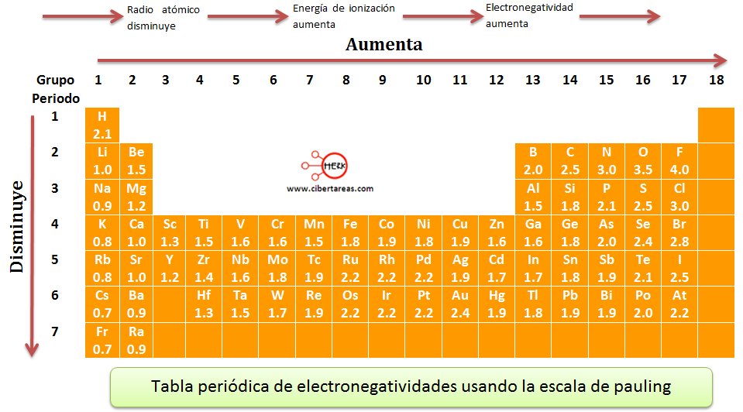 No es importante que coloques cada simbolo y sus numeros sino el esqueleto de la tabla periodica y las direcciones (las flechas) donde die que disminuye y aumenta
IMG09 | ILUSTRAR | Cuaderno de Estudio | Ilustración | Horizontal | CN_07_09_CO_IMG09_small | 526 x 370 px | CN_07_09_CO_IMG09_zoom | 800 x 600 px | La afinidad electrónica | 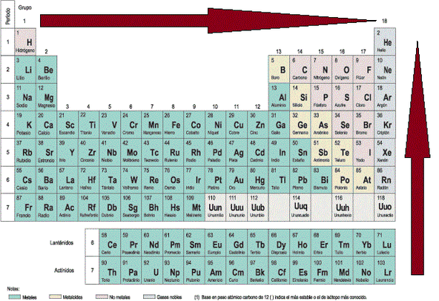 Puedes utilizar el mismo esqueleto de la tabla periodica anterior (La electronegatividad), lo importante son las flechas y que diga disminuye o aumenta según la flecha
IMG10 | ILUSTRAR | Cuaderno de Estudio | Ilustración | Horizontal | CN_07_09_CO_IMG10_small | 526 x 370 px | CN_07_09_CO_IMG10_zoom | 800 x 600 px | El potencial de ionización | solo esqueleto de la tabla periodica como los anteriores, importante las flechas
IMG11 | https://quimife.wordpress.com/2011/10/04/configuraciones-electronicas/ | Cuaderno de Estudio | Ilustración | Horizontal | CN_07_09_CO_IMG11_small | 526 x 370 px | CN_07_09_CO_IMG11_zoom | 800 x 600 px | Secuencia de la configuración electrónica (Parecida a la de la pagina) | 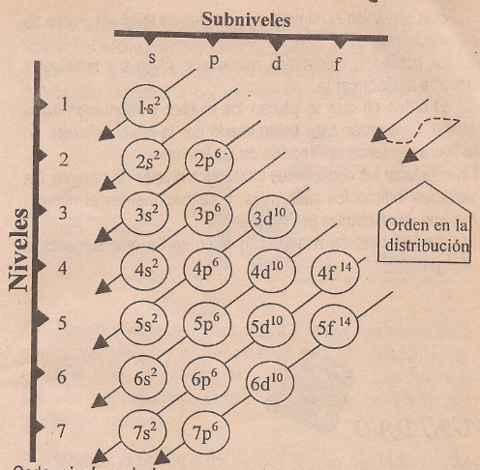 Secuencia de la configuración electrónica
IMG12 | ILUSTRAR | Cuaderno de Estudio | Ilustración | Horizontal | CN_07_09_CO_IMG12_small | 526 x 370 px | CN_07_09_CO_IMG12_zoom | 800 x 600 px | Información de cada notación | 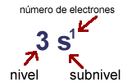 Realizar una imagen como esta
IMG13 | http://es-puraquimica.weebly.com/tabla-periodica.html | Cuaderno de Estudio | Ilustración | Horizontal | CN_07_09_CO_IMG13_small | 526 x 370 px | CN_07_09_CO_IMG13_zoom | 800 x 600 px | Las regiones en la tabla periódica | Las regiones en la tabla periódica

